燃油型商务车
新疆财经大学后勤公寓服务中心乘务车（燃油商务车）采购清单及详细参数
序号 | 品牌及型号 | 主要参数 | 颜色 | 质保 | 单位 | 数量 | 单价（元） | 总金额（元） | 参考图片 | 使用部门 | 使用用途
1 | 传祺M8 领秀 390T AT 豪华版 | 传祺M8 领秀 390T AT 豪华版 发动机参数：功率：185KW ，扭矩：390N.m， 2.0T 252匹马力，变速箱8AT；车身结构：5门7座MPV；悬架结构：麦佛逊式独立悬架/多连杆独立悬架；油箱容积65L；尺寸5089*1884*1822；轮胎规格225/60R17；主副驾驶安全气囊；前排侧气囊；胎压显示；儿童桌椅接口；ABS防抱死；制动力分配；牵引力控制；车身稳定系统；后雷达；驾驶模式切换（运动，经济，舒适）；自动驻车；上坡辅助，陡坡缓降；电动天窗；双侧手动滑门；遥控钥匙；发动机电子防盗；无钥匙启动；远程启动；多功能方向盘；方向盘上下前后调节；7寸液晶仪表盘；主驾（前后，靠背，高低）调节；副驾（前后，靠背）调节；主驾电动调节；第二排座椅（前后，靠背）调节；前后中央扶手；10.1液晶中控屏；蓝牙；前2个后1个USB接口；6个扬声器；LDE远近光灯；大灯高度可调；大灯延时关闭；前后电动天窗；车窗防夹手；外后视镜电动调节；内后视镜手动防眩目；雨量感应；自动空调；后排出风口；温度分区控制；空气净化器负离子发生器。 | 黑色 | 3年或10万公里 | 辆 | 1 |  |  | 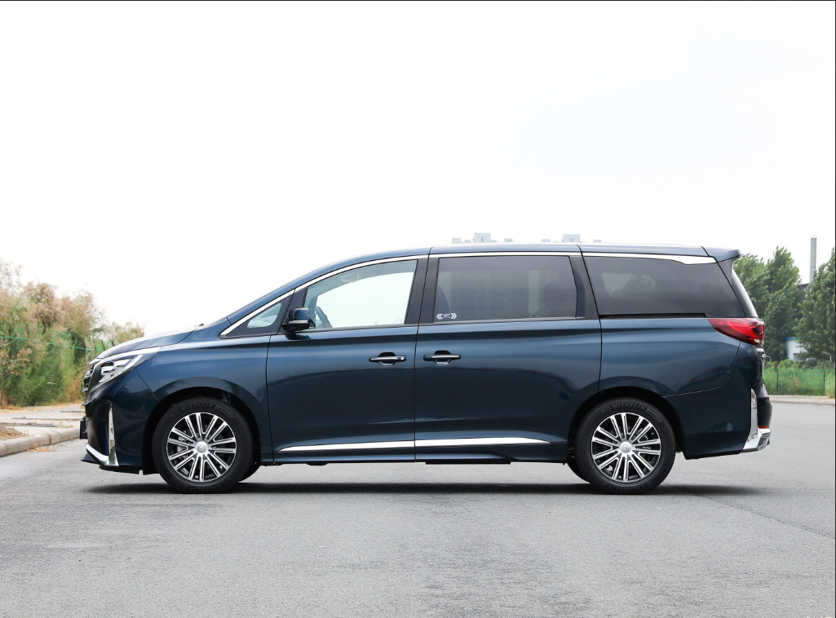 | 后勤公寓服务中心 | 乘务车
*备注：供应商须完全响应采购需求清单及详细参数，须上传营业执照、法人身份证复印件、采购报价单（报价单须注明所供产品品牌、型号及报价，报价包含物流和售后人员服务费、安装调试、发票税费等费用）、质保和售后服务承诺函等材料，以上材料均需加盖公章，否则竞价无效。

